Б-П БГ
 |  | БИЗНЕС-ПРОЦЕС ОТДЕЛА ПРОДАЖ КРЕДИТЫ

 | Конечный продукт: Сформированная и переданная заявка на кредит в кредитный отдел.

ОТВЕТСТВЕННЫЙ |  |  | ПРОЦЕССЫ

АГЕНТЫ

КОЛ-ЦЕНТР

ХОЛ.БАЗА (от куда?)

ДВК ГРУПП

О Т Д Е Л П Р О Д А Ж |  |  | ?
ДУБЛИ
ПОЛУЧЕННИЕ И ОБРАБОТКА
ЛИДА
НЕКАЧЕСТВЕННЫЙ
ЛИД

ПОДГОТОВКА

КРОССЫ
УСТАНОВЛЕНИЕ КОНТАКТА
РАБОТА С ВОЗРАЖЕНИЯМИ

ВЫЯВЛЕНИЕ ПОТРЕБНОСТИ

ПРЕЗЕНТАЦИЯ

ЗАВЕРШЕНИЕ СДЕЛКИ

ПОЛУЧЕНИЕ ДОКУМЕНТОВ

СОЗДАЕМ СДЕЛКУ

ПОДГОТОВКА
ПОДГОТОВКА К ЗВОНКУ

ОТВЕТСТВЕННЫЙ: МОП КОНТРОЛЬ:РДП

МОП готовится к звонку согласно ЧЕК-ЛИСТА

ЧЕК-ЛИСТ № Как подготовиться к звонку. Анализ компании

№ | ШАГИ | ПРИМЕЧАНИЕ
1 | Посмотреть компанию на портале СБИС по ИНН. **Если это лид – то необходимо подготовиться перед звонком по пунктам ниже. **Если звонок по холодной базе – то анализ проводится в процессе разговора (не нужно готовиться заранее, т.к. есть вероятность, что звонок ТНО).

2 | В первую очередь обратить внимание на самое главное – выручку и прибыль компании (далее по пунктам 2.1, 2.2 и 2.3).

2.1 | a) Выручка. (Обратить внимание на скрин экрана, прикрепленный рядом) Объяснение на примере: В данном случае компания, скорее всего, не получит больше, чем её среднемесячная выручка, умноженная на 2. Получается, что 47 млн / 12 месяцев х 2 = 7,8 млн. Получаются приблизительные данные, но они позволяют понять адекватность собеседника по его реакции, если их озвучить. Если компания проходит на 2 млн., а ЛПР хочет 10, то необходимо честно сказать ему об этом и обязательно уточнить про выручку его компании за текущий год. Возможно, что по данным фиксируется сильный рост, либо наоборот присутствует упадок. | 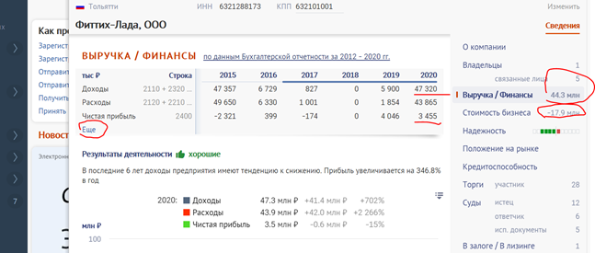

2.2 | b) Прибыль. Объяснение на примере: Прибыль должна быть выше нуля. Если прибыль отрицательная, то шансы на кредит минимальны. Желательно сразу об этом сообщить клиенту и после этого предложить ему факторинг. Чем больше прибыль, тем больше шансов на получение кредита.

2.3 | c) Стоимость бизнеса. Объяснение на примере: Если у компании есть выручка и прибыль, а стоимость бизнеса отрицательная, значит у компании нет собственного капитала. В этом случае нужно нажать «ещё» и посмотреть строку 1300 «Капитал и резервы». Если там указан минус, то это ещё хуже, чем убыток за год. В этом случае компания не пройдёт ни на кредит, ни на МФО.

3 | Следующим шагом необходимо посмотреть торги (далее по пунктам 3.1, 3.2 и 3.3).

3.1 | Нас интересуют только заключенные контракты. Чтобы клиент прошёл на КИК, у него должен быть хотя бы один исполненный контракт за последние два года (исполненный контракт отмечается галочкой). Этот контракт должен быть сопоставим по размеру с тем контрактом, под который он хочет финансирование (текущий или ещё не заключённый). Обычно это исполненный контракт + 30%. Т.е., если у него исполненный на 1 млн., а действующий 10 млн., то лимит будет считаться не из 10 млн., а из 1 млн + 30% = 1,3 млн. | 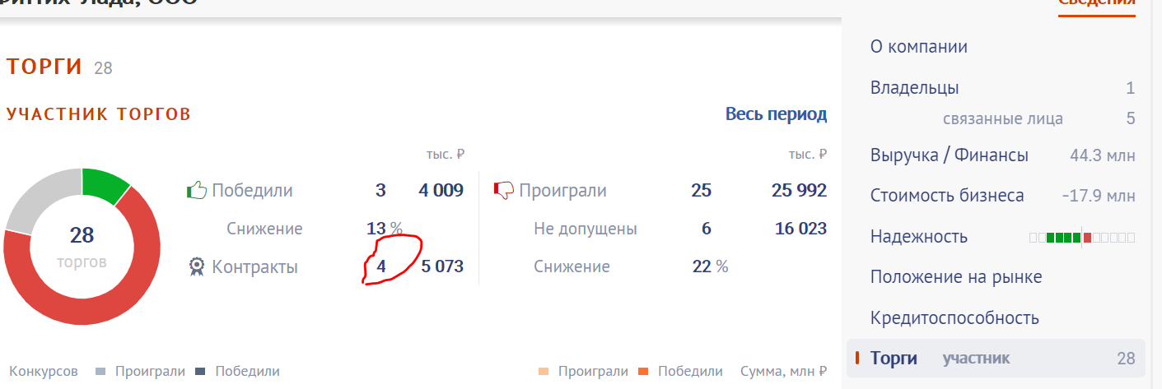 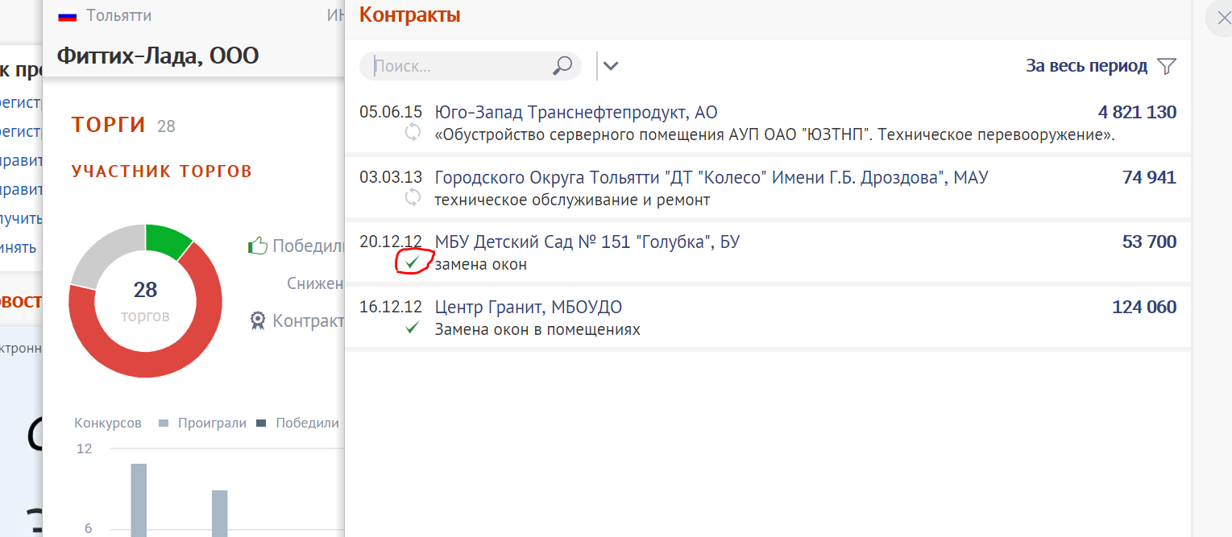

3.2 | Важно обратить внимание на то, что не все контракты по 223-ФЗ отображаются на СБИСе. Поэтому необходимо запрашивать реестр контрактов у клиента, т.к. его реестр может быть гораздо лучше того, что мы видим на СБИСе. Эту информацию можно и нужно уточнить по телефону следующим образом: «Я вижу у Вас вот такие заключенные контракты, были ли ещё у Вас контракты по 223-ФЗ, которых нет на открытых источниках?».

3.3 | Уточнить информацию для заведения на ПСБ (ПРОМСВЯЗЬ БАНК). В ПСБ рассматриваются только те контракты, которые есть на открытых источниках. Если в СБИСе нет двух исполненных по 44-ФЗ, то в ПСБ заявка на контрактный не пройдёт, только на оборотный.

4 | Уточнить информацию про проводимые суды с клиентом. Если по данным проходит большое количество судов, то по анализу клиента это идет в минус его репутации (не является важным, если клиент – истец). Когда клиент является ответчиком, то необходимо внимательно изучить данные (далее по пунктам 4.1, 4.2 и прикрепленному скрину экрана рядом). | 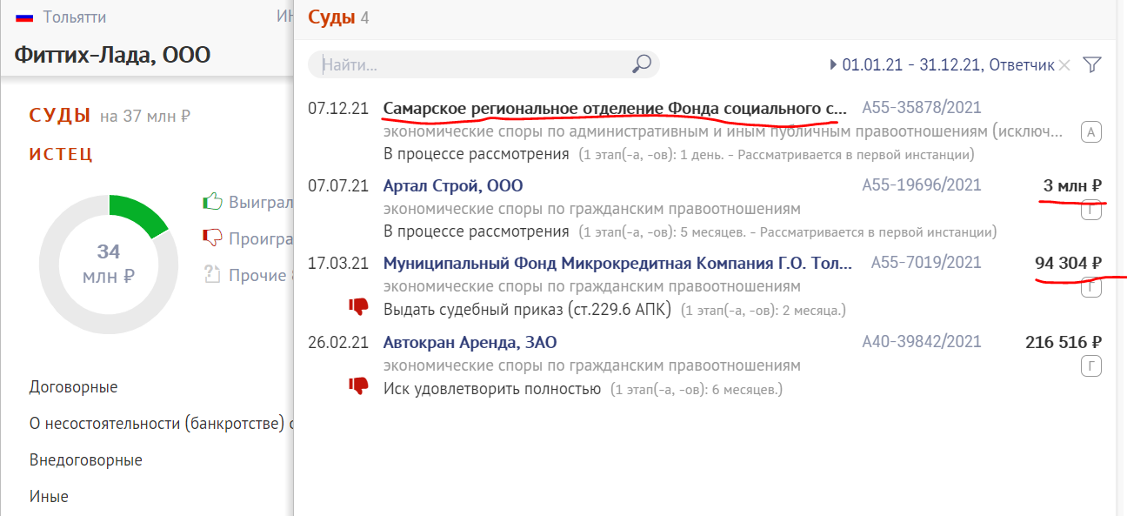 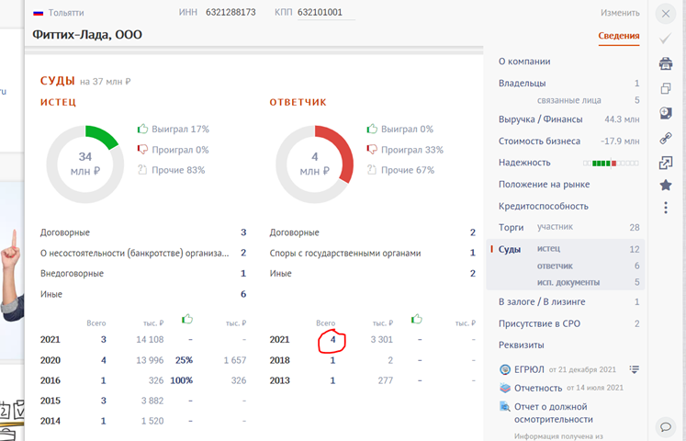

4.1 | Отказ клиенту в случаях, когда: 1) Сумма исков превышает 25% от годовой выручки. 2) Истцом являются банки и МФО в независимости от суммы (за исключением случаев, когда клиент проиграл суд и всё закрыл. Но в этом случае с него придётся собирать подтверждение оплаты + пояснительные письма). Плохая ситуация, требущая рассмотрения: Если истцом является государство (налоговая служба, соц.страх, пенсионный фонд и т.д.) Не критично: Если истцом является другое юридическое лицо, т.к. это спор хозяйствующих субъектов.

4.2 | Пример. Фиттих-Лада. Выручка 47 млн. 1) Имеет иск от юридического лица на 3 млн. руб. – это допустимо. 2) Также есть иск от соц.страха, сумма не видна. Это плохо, но необходимо выяснить, что это за иск, на какую сумму. Возможна ситуация, когда клиент платёжеспособный, но у него возникли недопонимания с заказчиком, поэтому он с ним судится. 3) А вот иск от микрокредитной компании – это стоп, хотя сумма маленькая.

5 | Проанализировать исполнительные документы клиента. Если указаны большие суммы, соизмеримые с месячной выручкой компании, то это стоп. Если у компании большие исполнительные листы, то в большинстве случаев ситуация с финансами компании неудовлетворительная. Даже если суммы маленькие, то многие банки (Совкомбанк, например) требуют подтверждения оплаты по каждому исполнительному листу (даже если это штрафы ГИБДД).

6 | Проверить информацию про залог/лизинг. Если компания имеет лизинг, то есть вероятность того, что у неё такие потребности есть сейчас или возникнут в будущем.

7 | МОП переходит в Б-П " УСТАНОВЛЕНИЕ КОНТАКТА"

